화면 흐름
앱 기본 설계서 |  |  |  | 담당자 | 반짝임 |  | 확인일

 |  |  |  |  | DNX | 다케야마 | 확인일 | 2021-04-28

화면 코드 | M2310S00 M2310S01 M2310S02 M2310S03 | 흐름 이름 | 간단한 패스워드 설정 (생체 인증 미지원) 흐름

STEP1
STEP2
STEP3
STEP4
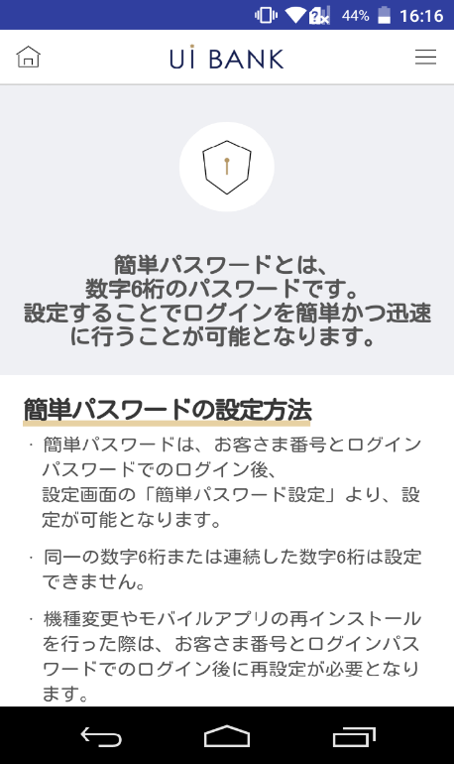 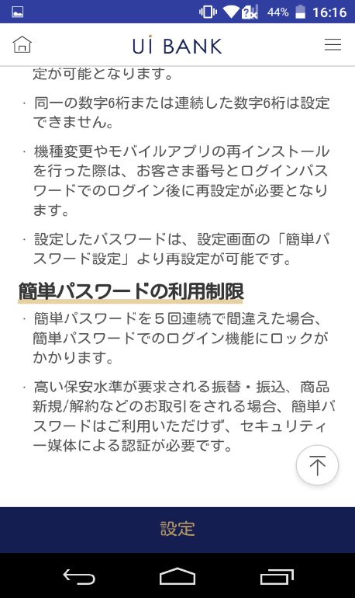 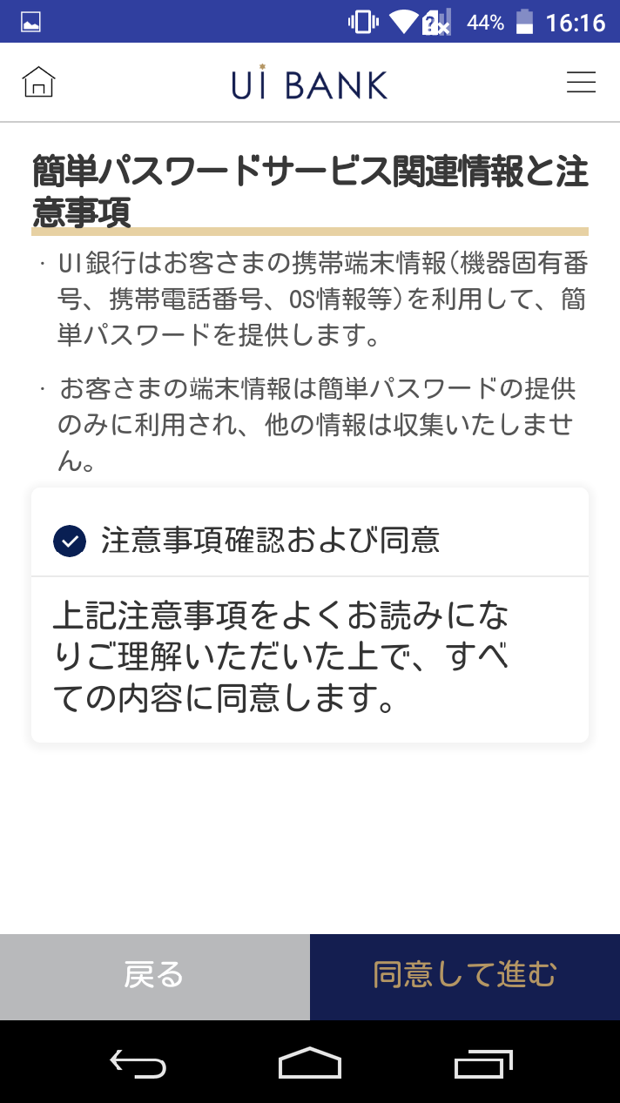 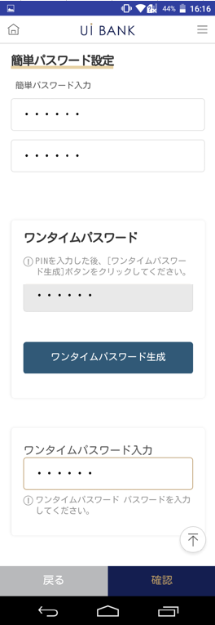 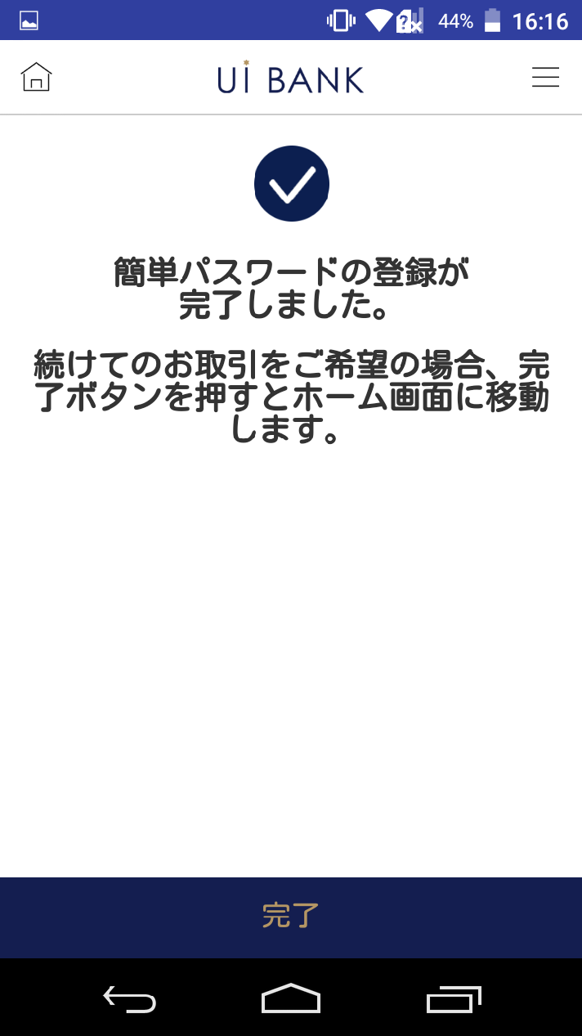

☆

보충 설명:
☆：UI 은행님의 로고 삽입에 영향을 주어 표제의 타이틀에 로고가 삽입되고 있습니다. 최신판의 것으로는 디자인의 관계상 「간단 패스워드 설정」이라고 타이틀 표기하고 있습니다. 희망의 문언등 있으면 상담해 주시면 감사하겠습니다.

M2310S00_화면 레이아웃
앱 기본 설계서 |  |  |  |  |  |  |  |  | 담당자 | 반짝임 |  |  | 확인일

 |  |  |  |  |  |  |  |  |  | DNX | 요네야마 |  | 확인일 | 2021-04-28

요건 충족표 No. | 45 | 카테고리 | App PKG | 레벨 1 | 레벨 2 | 레벨 3 |  | 레벨 4 | 레벨 5
 |  |  |  | 모바일 앱 | 로그인 | 로그인 기능

요건 충족표 No. | - | 카테고리 | AITHERPKG | 레벨 1 | 레벨 2 | 레벨 3 |  | 레벨 4 | 레벨 5
 |  |  |  | - | - | -

화면 코드 | M2310S00 | 화면명 | 간단 패스워드 설정(생체 인증 미지원)

화면 레이아웃: |  |  |  |  |  |  | 화면 설명:

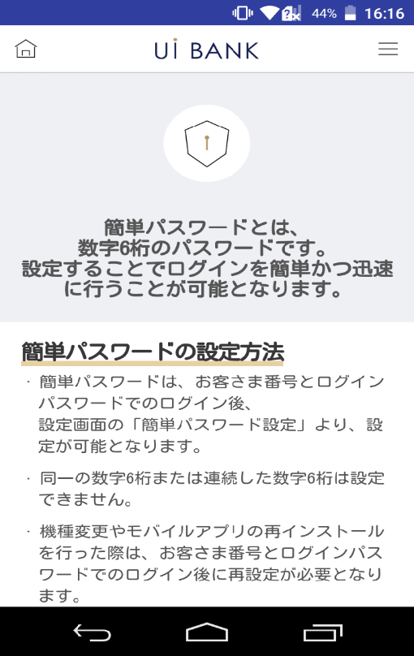 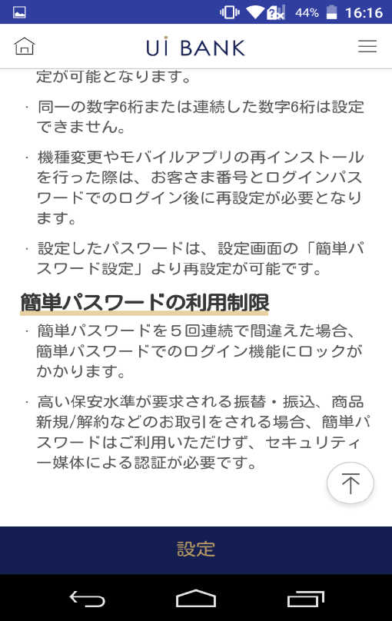 |  |  |  |  |  |  | - 간단 패스워드 설정 안내 문언 표시(생체 인증 미지원 단말)
1
2
3
4

 |  |  |  |  |  |  | 항목 설명

 |  |  |  |  |  |  | 항번 | 조작 | 선택/입력 내용 |  |  | 비고 |  | AiTHER와의 협력 (참조 소스 데이터)

 |  |  |  |  |  |  | 1 | － | 항상 표시 |  |  | - |  | -
 |  |  |  |  |  |  | 2 | － | 항상 표시 |  |  | - |  | -
 |  |  |  |  |  |  | 3 | － | 항상 표시 |  |  | - |  | -
 |  |  |  |  |  |  | 4 | 클릭 | - |  |  | M2310S01로 전환 |  | -
 |  |  |  |  |  |  | 5
 |  |  |  |  |  |  | 6
 |  |  |  |  |  |  | 7
 |  |  |  |  |  |  | 8
 |  |  |  |  |  |  | 9
 |  |  |  |  |  |  | 10
 |  |  |  |  |  |  | 11
 |  |  |  |  |  |  | 12
 |  |  |  |  |  |  | 13
 |  |  |  |  |  |  | 14
 |  |  |  |  |  |  | 15
 |  |  |  |  |  |  | 키라보시 님 코멘트 & 디자인 변경 코멘트 (요구 사항 정의 참조) |  |  |  |  |  |  | 대응 확인
 |  |  |  |  |  |  | No. | 내용
 |  |  |  |  |  |  | 1 | -
 |  |  |  |  |  |  | 2
 |  |  |  |  |  |  | 3
 |  |  |  |  |  |  | 4
 |  |  |  |  |  |  | 5
 |  |  |  |  |  |  | 6
 |  |  |  |  |  |  | 7
 |  |  |  |  |  |  | 8
 |  |  |  |  |  |  | 9
 |  |  |  |  |  |  | 10

M2310S01_화면 레이아웃
앱 기본 설계서 |  |  |  |  |  |  |  |  | 담당자 | 반짝임 |  |  | 확인일

 |  |  |  |  |  |  |  |  |  | DNX | 요네야마 |  | 확인일 | 2021-04-28

요건 충족표 No. | 45 | 카테고리 | App PKG | 레벨 1 | 레벨 2 | 레벨 3 |  | 레벨 4 | 레벨 5
 |  |  |  | 모바일 앱 | 로그인 | 로그인 기능

요건 충족표 No. | - | 카테고리 | AITHERPKG | 레벨 1 | 레벨 2 | 레벨 3 |  | 레벨 4 | 레벨 5
 |  |  |  | - | - | -

화면 코드 | M2310S01 | 화면명 | 간단 패스워드 설정(생체 인증 미지원)

화면 레이아웃: |  |  |  |  |  |  | 화면 설명:

 |  |  |  |  |  |  | - 간단 패스워드 설정 안내 문언 표시(생체 인증 미지원 단말)

1
2
3
4
5

 |  |  |  |  |  |  | 항목 설명

 |  |  |  |  |  |  | 항번 | 조작 | 선택/입력 내용 |  |  | 비고 |  | AiTHER와의 협력 (참조 소스 데이터)

 |  |  |  |  |  |  | 1 | － | 항상 표시 |  |  | - |  | -
 |  |  |  |  |  |  | 2 | 클릭 | - |  |  | - |  | -
 |  |  |  |  |  |  | 3 | － | 항상 표시 |  |  | - |  | -
 |  |  |  |  |  |  | 4 | 클릭 | - |  |  | M2310S00으로 전환 |  | -
 |  |  |  |  |  |  | 5 | 클릭 | - |  |  | M2310S02로 전환 |  | -
 |  |  |  |  |  |  | 6
 |  |  |  |  |  |  | 7
 |  |  |  |  |  |  | 8
 |  |  |  |  |  |  | 9
 |  |  |  |  |  |  | 10
 |  |  |  |  |  |  | 11
 |  |  |  |  |  |  | 12
 |  |  |  |  |  |  | 13
 |  |  |  |  |  |  | 14
 |  |  |  |  |  |  | 15
 |  |  |  |  |  |  | 키라보시 님 코멘트 & 디자인 변경 코멘트 (요구 사항 정의 참조) |  |  |  |  |  |  | 대응 확인
 |  |  |  |  |  |  | No. | 내용
 |  |  |  |  |  |  | 1 | 안내문언을 결정 후 변경 |  |  |  |  |  | 항번 1 대응 예정
 |  |  |  |  |  |  | 2 | 확인란을 늘리고 싶습니다. |  |  |  |  |  | 항번2 대응제
 |  |  |  |  |  |  | 3 | 뒤로 동의하고 앞으로를 좌우로 늘어놓고 뒤로 배경을 흰색으로 문자를 검정으로 하고 글꼴을 크게 하고 싶다 |  |  |  |  |  | 항목 번호 4 대응 완료 디자인 밸런스를 고려하여 현 대응
 |  |  |  |  |  |  | 4
 |  |  |  |  |  |  | 5
 |  |  |  |  |  |  | 6
 |  |  |  |  |  |  | 7
 |  |  |  |  |  |  | 8
 |  |  |  |  |  |  | 9
 |  |  |  |  |  |  | 10

M2310S02_화면 레이아웃
앱 기본 설계서 |  |  |  |  |  |  |  |  | 담당자 | 반짝임 |  |  | 확인일

 |  |  |  |  |  |  |  |  |  | DNX | 요네야마 |  | 확인일 | 2021-04-28

요건 충족표 No. | 45 | 카테고리 | App PKG | 레벨 1 | 레벨 2 | 레벨 3 |  | 레벨 4 | 레벨 5
 |  |  |  | 모바일 앱 | 로그인 | 로그인 기능

요건 충족표 No. | - | 카테고리 | AITHERPKG | 레벨 1 | 레벨 2 | 레벨 3 |  | 레벨 4 | 레벨 5
 |  |  |  | - | - | -

화면 코드 | M2310S02 | 화면명 | 간단 패스워드 설정(생체 인증 미지원)

화면 레이아웃: |  |  |  |  |  |  | 화면 설명:

1
2
3
4
5
6
7
8
9
 |  |  |  |  |  |  | - 쉬운 암호 설정 - 보안 매체 인증

 |  |  |  |  |  |  | 항목 설명

 |  |  |  |  |  |  | 항번 | 조작 | 선택/입력 내용 |  |  | 비고 |  | AiTHER와의 협력 (참조 소스 데이터)

 |  |  |  |  |  |  | 1 | － | 항상 표시 |  |  | - |  | -
 |  |  |  |  |  |  | 2 | 입력 | 숫자 6자리 입력 |  |  | - |  | -
 |  |  |  |  |  |  | 3 | 입력 | 항목 번호 2를 다시 입력 |  |  | - |  | -
 |  |  |  |  |  |  | 4 | － | 항상 표시 |  |  | - |  | -
 |  |  |  |  |  |  | 5 | 입력 | PIN 번호 입력 |  |  | - |  | -
 |  |  |  |  |  |  | 6 | 클릭 | - |  |  | - |  | -
 |  |  |  |  |  |  | 7 | 입력 | 일회용 비밀번호 입력 |  |  | - |  | -
 |  |  |  |  |  |  | 8 | 클릭 | - |  |  | M2310S01로 전환 |  | -
 |  |  |  |  |  |  | 9 | 클릭 | - |  |  | M2310S03으로 전환 |  | -
 |  |  |  |  |  |  | 10
 |  |  |  |  |  |  | 11
 |  |  |  |  |  |  | 12
 |  |  |  |  |  |  | 13
 |  |  |  |  |  |  | 14
 |  |  |  |  |  |  | 15
 |  |  |  |  |  |  | 키라보시 님 코멘트 & 디자인 변경 코멘트 (요구 사항 정의 참조) |  |  |  |  |  |  | 대응 확인
 |  |  |  |  |  |  | No. | 내용
 |  |  |  |  |  |  | 1 | 난수 테이블은 사용하지 않고 보안 매체는 일회용 비밀번호로만 사용하고 싶습니다. |  |  |  |  |  | 항번 4 대응제
 |  |  |  |  |  |  | 2 | 뒤로 확인 을 좌우로 나란히 하고, 뒤로 배경을 흰색으로 문자를 검정으로 하고, 폰트를 크게 하고 싶다 |  |  |  |  |  | 항목 번호 8 대응 완료 디자인 밸런스를 고려하여 현 대응
 |  |  |  |  |  |  | 3
 |  |  |  |  |  |  | 4
 |  |  |  |  |  |  | 5
 |  |  |  |  |  |  | 6
 |  |  |  |  |  |  | 7
 |  |  |  |  |  |  | 8
 |  |  |  |  |  |  | 9
 |  |  |  |  |  |  | 10

M2310S03_화면 레이아웃
앱 기본 설계서 |  |  |  |  |  |  |  |  | 담당자 | 반짝임 |  |  | 확인일

 |  |  |  |  |  |  |  |  |  | DNX | 요네야마 |  | 확인일 | 2021-04-28

요건 충족표 No. | 45 | 카테고리 | App PKG | 레벨 1 | 레벨 2 | 레벨 3 |  | 레벨 4 | 레벨 5
 |  |  |  | 모바일 앱 | 로그인 | 로그인 기능

요건 충족표 No. | - | 카테고리 | AITHERPKG | 레벨 1 | 레벨 2 | 레벨 3 |  | 레벨 4 | 레벨 5
 |  |  |  | - | - | -

화면 코드 | M2310S03 | 화면명 | 간단 패스워드 설정(생체 인증 미지원)

화면 레이아웃: |  |  |  |  |  |  | 화면 설명:

 |  |  |  |  |  |  | - 간단 패스워드 설정 완료 안내 문언 표시(생체 인증 미지원 단말) - 뒤로 눌렀을 때 메인 화면으로 이동
1
2

 |  |  |  |  |  |  | 항목 설명

 |  |  |  |  |  |  | 항번 | 조작 | 선택/입력 내용 |  |  | 비고 |  | AiTHER와의 협력 (참조 소스 데이터)

 |  |  |  |  |  |  | 1 | － | 자동 표시 |  |  | - |  | -
 |  |  |  |  |  |  | 2 | 클릭 | - |  |  | A0100S32로 전환 |  | -
 |  |  |  |  |  |  | 3
 |  |  |  |  |  |  | 4
 |  |  |  |  |  |  | 5
 |  |  |  |  |  |  | 6
 |  |  |  |  |  |  | 7
 |  |  |  |  |  |  | 8
 |  |  |  |  |  |  | 9
 |  |  |  |  |  |  | 10
 |  |  |  |  |  |  | 11
 |  |  |  |  |  |  | 12
 |  |  |  |  |  |  | 13
 |  |  |  |  |  |  | 14
 |  |  |  |  |  |  | 15
 |  |  |  |  |  |  | 키라보시 님 코멘트 & 디자인 변경 코멘트 (요구 사항 정의 참조) |  |  |  |  |  |  | 대응 확인
 |  |  |  |  |  |  | No. | 내용
 |  |  |  |  |  |  | 1 | 거래 화면 → 홈 화면으로 문장을 변경하고 싶습니다. |  |  |  |  |  | 항번 1 대응제
 |  |  |  |  |  |  | 2 | 완료 글꼴을 늘리고 싶습니다. |  |  |  |  |  | 항번2 대응제
 |  |  |  |  |  |  | 3
 |  |  |  |  |  |  | 4
 |  |  |  |  |  |  | 5
 |  |  |  |  |  |  | 6
 |  |  |  |  |  |  | 7
 |  |  |  |  |  |  | 8
 |  |  |  |  |  |  | 9
 |  |  |  |  |  |  | 10

